1 全体像
1 部材種別の全体像（FA〜FD）

■ 図 1 FA〜FD と Ds
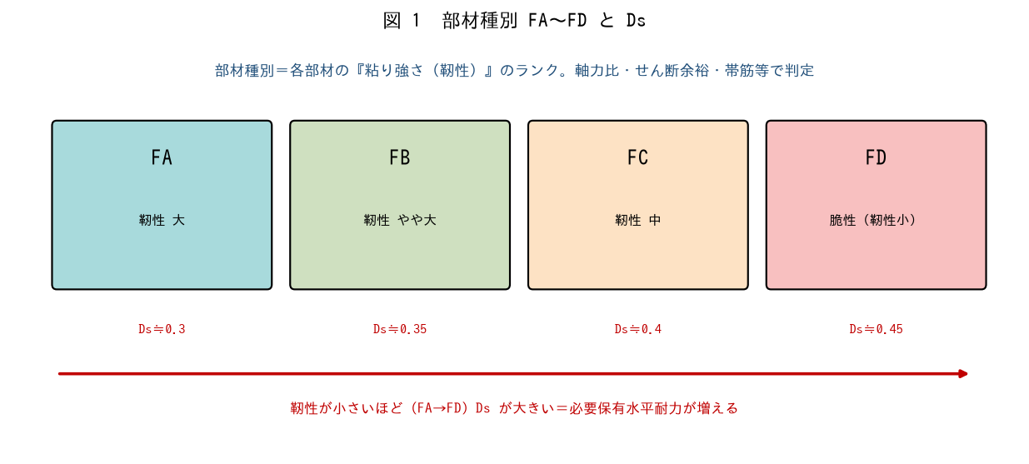

■ 問題 1 部材種別とは
部材種別は各部材の【 ① 】（粘り強さ）のランクで、FA（靭性【 ② 】）からFD（靭性【 ③ 】＝脆性）まである。良い種別（FA・FB）ほど、その階のDs が【 ④ 】くなる。

■ 問題 2 種別と Ds
種別 | 靭性 | Ds の目安（記入）
FA | 大
FB | やや大
FC | 中
FD | 小（脆性）

■ 問題 3 なぜ種別を判定するか
部材種別を判定して Ds を決める意義を述べよ（粘る部材で構成された建物はDs が小さく必要保有水平耐力が小さくて済む＝靭性を評価して合理的に設計する）。

2 柱部材種別
2 柱部材種別のパラメータ

■ 図 2 柱のパラメータ
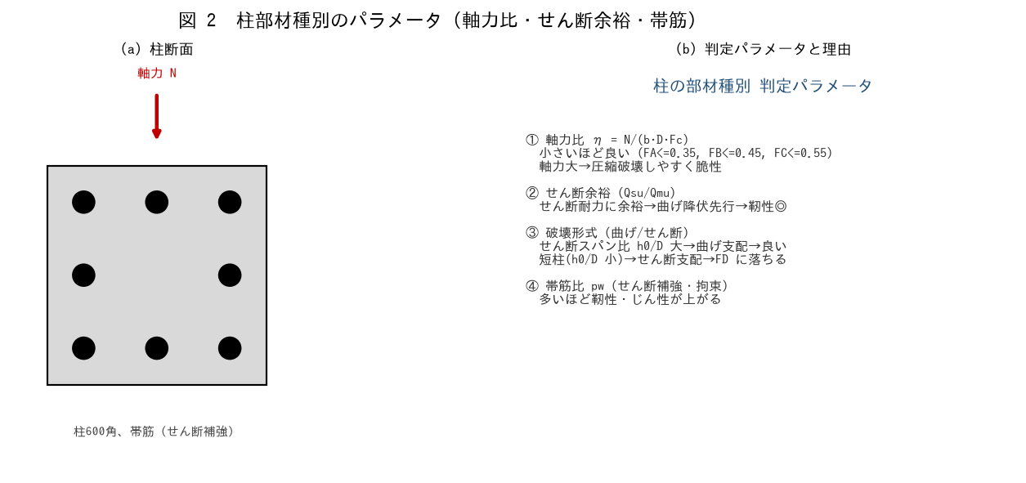

■ 問題 1 軸力比
柱600角、N=2,000kN、Fc=24。軸力比 η=N/(b·D·Fc) を求めよ。FA（≤0.35）・FB（≤0.45）のどれに該当するか。軸力比が大きいと脆性化する理由も述べよ。

■ 問題 2 破壊形式（せん断スパン比）
せん断スパン比（h0/D 等）が小さい短柱は、せん断破壊しやすく部材種別が FD に落ちる。腰壁・垂れ壁による短柱化を防ぐ対策（No.耐震スリット教材参照）を述べよ。

■ 問題 3 パラメータと設定理由
パラメータ | 良い方向（記入） | 理由（記入）
軸力比 η
せん断余裕 Qsu/Qmu
せん断スパン比 h0/D
帯筋比 pw

3 梁部材種別
3 梁部材種別のパラメータ

■ 図 3 梁のパラメータ
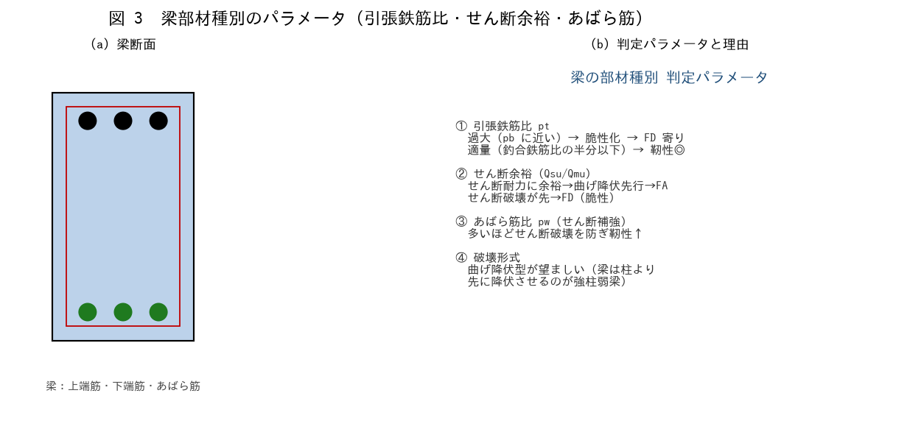

■ 問題 1 引張鉄筋比
梁の引張鉄筋比 pt が過大（釣合鉄筋比 pb に近い）だと部材種別が悪くなる（脆性化）理由を述べよ（No.鉄筋比・釣合鉄筋比教材参照）。適量（pb の半分以下程度）が靭性に有利。

■ 問題 2 せん断余裕
梁のせん断余裕（Qsu/Qmu＝せん断耐力/曲げ終局時せん断力）を確保すると曲げ降伏が先行し靭性が高くなる。せん断破壊が先だとどうなるか（脆性・FD）を述べよ。

■ 問題 3 パラメータと設定理由
パラメータ | 良い方向（記入） | 理由（記入）
引張鉄筋比 pt
せん断余裕 Qsu/Qmu
あばら筋比 pw
破壊形式

■ 問題 4 柱との関係
梁は柱より先に降伏させる（強柱弱梁）のが望ましい。梁を良い部材種別（FA・FB＝曲げ降伏型）にすることが全体崩壊形につながることを述べよ。

4 壁・部材群種別
4 耐震壁部材種別 と 部材群種別の設定

■ 図 4 壁のパラメータ・部材群種別
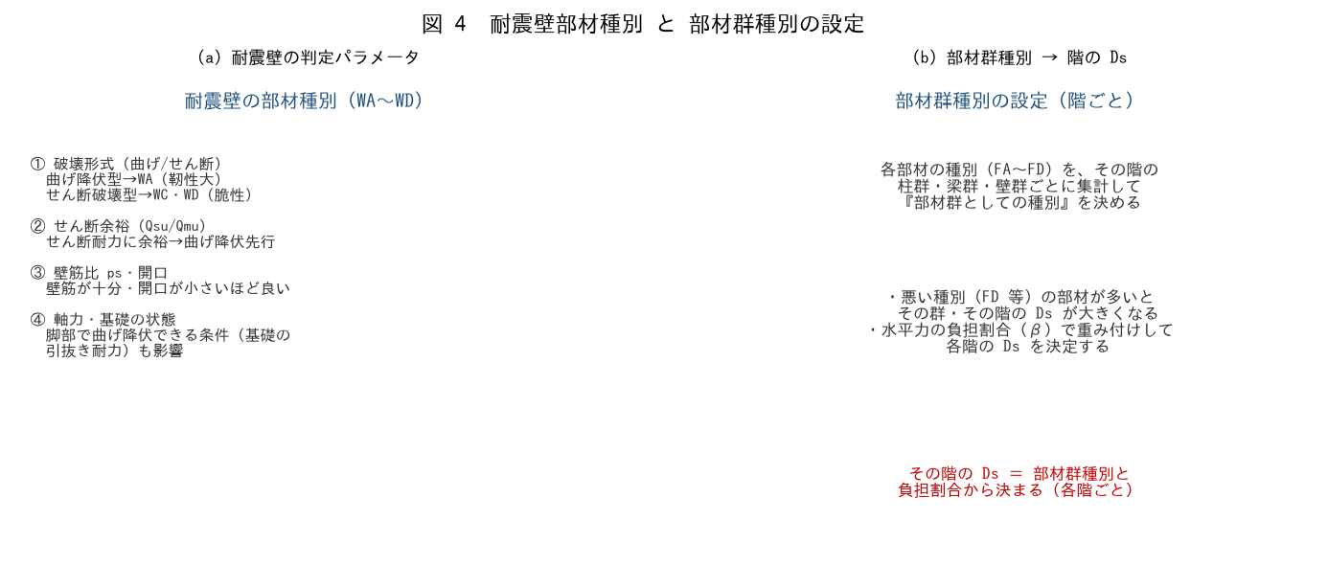

■ 問題 1 耐震壁のパラメータ
パラメータ | 良い方向（記入） | 理由（記入）
破壊形式（曲げ/せん断）
せん断余裕 Qsu/Qmu
壁筋比 ps・開口

耐震壁も曲げ降伏型（WA）が良く、せん断破壊型（WD）は脆性で悪い。曲げ降伏に誘導する設計を 1 行で。

■ 問題 2 部材群種別とは
個々の部材種別（FA〜FD）を、その階の柱群・梁群・壁群ごとに集計したものが『部材群種別』。悪い種別の部材が多いと群の種別が悪くなり、その階の Ds が大きくなる仕組みを述べよ。

■ 問題 3 階ごとの Ds
Ds は建物全体で 1 つでなく『各階ごと』に決まる。各階の部材群種別と、水平力の負担割合（β）で重み付けしてその階の Ds を決定することを述べよ。

■ 問題 4 設計へのフィードバック
ある階の Ds が大きい（部材種別が悪い）と分かったら、設計者は何をするか（悪い部材＝FD の柱の軸力を下げる・せん断補強を増やす・短柱化を解消する等で種別を改善し Ds を下げる）。設計は部材種別の改善を繰り返して収束させることを述べよ。

